Specsheet
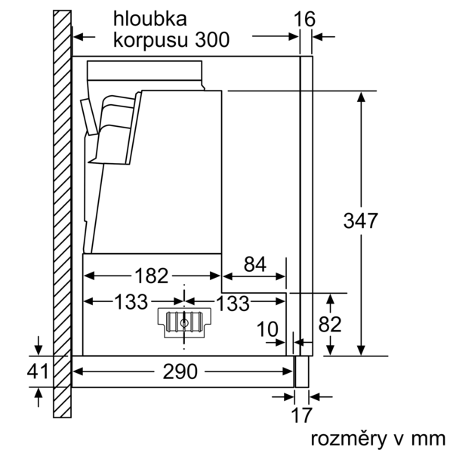
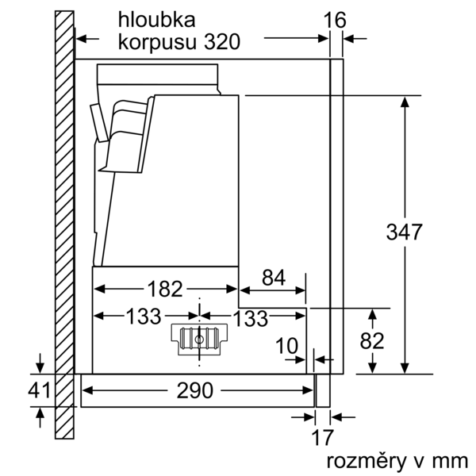
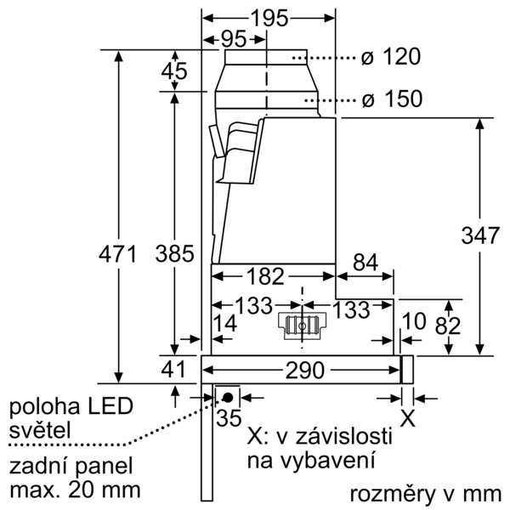
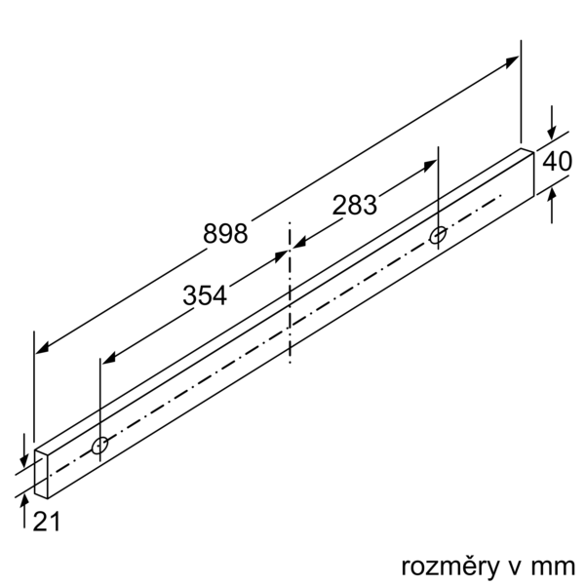
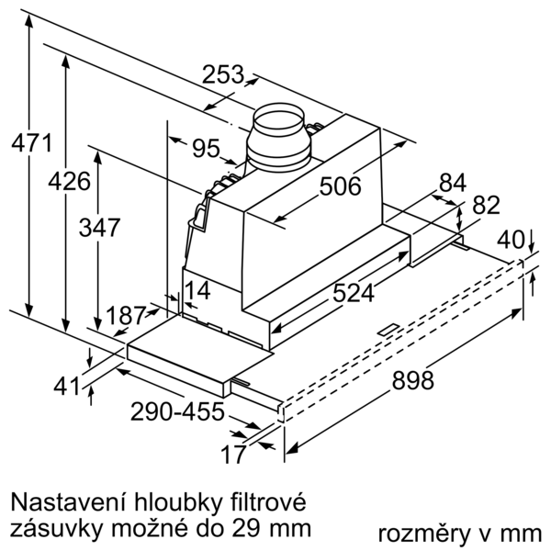
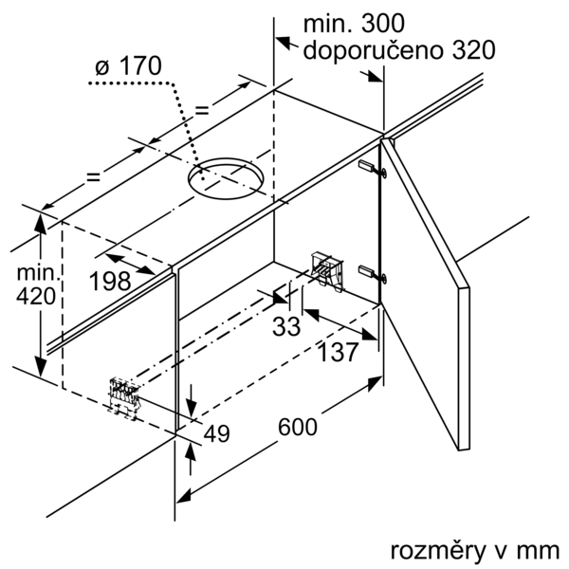
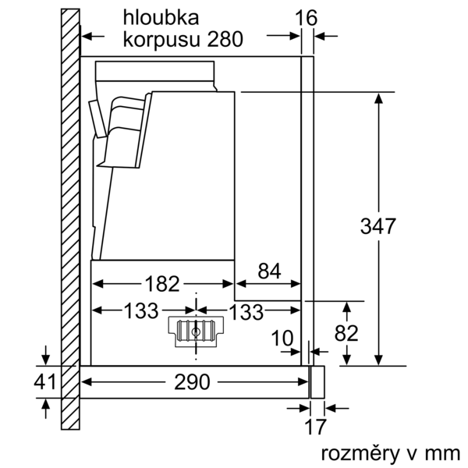
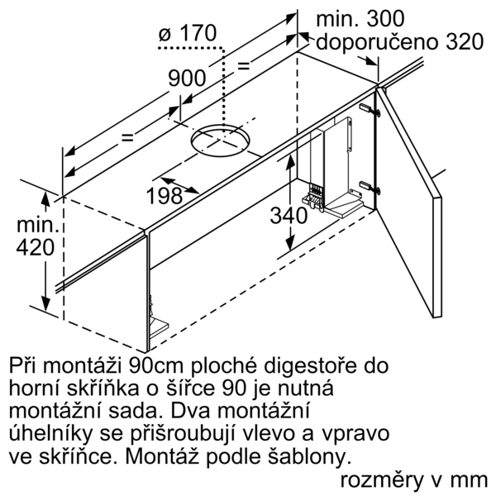
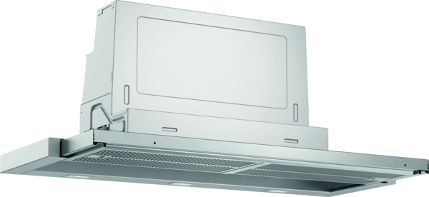
 | Serie | 4, Teleskopický odsavač par, 90 cm, Stříbrná, kovová | zvláštní příslušenství: | Vlastnosti:
 | DFR097A52 | DSZ4561 : Standardní pachový filtr (náhradní) DSZ4565 : Standardní cirkulační sada DSZ4920 : DSZ4961 : Snižovací rámeček DSZ4982 : Dekoratiční lišta DSZ4985 : Dekorační lišta DSZ4986 : Dekorační išta, černé sklo DWZ0IT0P0 : Long Life pachový filtr (náhradní) DWZ1IT1D1 : Long Life cirkulační sada (vnější) DWZ1IX1B6 : CleanAir Plus pachový filtr (náhradní) DWZ1IX1C6 : CleanAir Plus cirkulační sada (vnější) HEZG9AS00S : | Označení produktové řady: Barva / materiál komínu odsavače: Typ konstrukce: Vytáhnout Aprobační certifikáty: CE, VDE Délka přívodního kabelu (cm): 175 Rozměry niky (mm): 385mm x 524.0mm x 290mm Výška komínu (mm): Výška spotřebiče bez komínu (mm): Hmotnost netto (kg): 13,031 Řízení: Elektrický Regulace výkonových stupňů: Max. výkon ventilátoru - provoz odvětrávání (m3/hod.): 397 Výkon ventilátoru při intenzivním stupni - provoz s cirkulací vzduchu (m3/hod.): 476.0 Max. výkon ventilátoru - provoz s cirkulací vzduchu (m3/hod.): 294 Výkon ventilátoru při intenzivním stupni - provoz odvětrávání (m³/hod.): 729 Počet žárovek (ks): 3 Hlučnost dB: 53 Průměr odvětrávacího hrdla (mm): 120 / 150 Materiál tukového filtru: Washable stainless steel Pachový filtr: Ne Způsob vedení vzduchu: Oba provozy Delay Shut off modes: 10 Required accessories: Zvláštní příslušenství: DSZ4561, DSZ4565, DSZ4920, DSZ4961, DSZ4982, DSZ4985, DWZ1IX1B6, DSZ4986, DWZ0IT0P0, DWZ1IT1D1, DWZ1IX1C6, HEZG9AS00S Druh žárovek: LED Celkový příkon žárovek (W): 6 Druh tukového filtru: Pouzdrový Připomenutí vyčištění filtru:

 | Design • barva: stříbrná metalíza Varianta • šířka: 90 cm • pro vestavbu do speciální horní skříňky o šířce 60 cm nebo 90 cm • provoz s odvětráním nebo s cirkulací vzduchu • pro provoz s cirkulací je nutná montážní sada jako zvláštní příslušenství Komfort • tlačítka s krátkým zdvihem s LED-ukazatel • elektronické řízení • automatické zapnutí / vypnutí při vysunutí teleskopického krytu a jeho zatlačení dozadu nebo hlavním vypínačem • 3 stupně výkonu + 1 intenzivní stupeň • intenzivní stupeň s automatickým zpětným nastavením • doběh ventilátoru: 10 min. Vybavení • osvětlení: 3 x 1,5W LED • barevná teplota: 3500 K • intenzita světla: 355 lux • nerezový kryt filtru, vhodný pro mytí v myčce nádobí • kovový tukový filtr, vhodný pro mytí v myčce nádobí Výkon a spotřeba • výkon odvětrání podle EN 61591: max. normální stupeň 397 m³/h, intenzivní stupeň 729 m³/h • hodnoty hlučnosti podle EN 60704-2-13 při odvětrání: max. normální stupeň: 53 dB(A) re 1 pW intenzivní stupeň: 69 dB(A) re 1 pW • hlučnost odvětrání při normálním stupni min./max.: 41/53 dB* • Při použití samostatně dostupné montážní CleanAir Plus sady pro cirkulaci (zvláštní příslušenství) dosahuje odsavač v cirkulačním režimu následující hodnoty: max. normální stupeň: 358 m³/h intenzivní stupeň: 628 m³/h hodnoty hlučnosti při cirkulaci: max. normální stupeň: 60 dB(A) re 1 pW intenzivní stupeň: 71 dB(A) re 1 pW • 2 výkonné ventilátory, účinný BLDC motor • účinný BLDC motor Informace o plánování a instalaci • snadná instalace • rozměry spotřebiče (V x Š x H): 426 x 898 x 290 mm • rozměry pro vestavbu (V x Š x H): 385 x 524 x 290 mm • odtahová trubka o Ø 150 mm (Ø 120 mm součástí) • se zpětnou klapkou • délka připojovacího kabelu se zástrčkou: 1.75 m • odsavač bez madla, nutná instalace dekorační lišty Údaje o spotřebě • třída spotřeby energie: A* (na stupnici třídy energetické účinnosti od A+++ do D) • průměrná spotřeba energie: 38.1 kWh/rok* • třída účinnosti odsávání: B* • třída účinnosti osvětlení: A* • třída úč

 |  | alternativní barevná provedení: | Vlastnosti spotřeby a připojení:
 |  | DFR097A52 : Plochý výsuvný odsavač par | Příkon (W): 146 Jištění (A): 10 Napětí (V): 220-240 Frekvence (Hz): 50; 60 Typ zástrčky: Zalitá zástrčka s uzemněním Způsob montáže: Vestavba Univerzální kód produktu: Materiál spotrebice: pozinkovaný Aprobační certifikáty: CE, VDE Délka přívodního kabelu (in): Typ zástrčky: Zalitá zástrčka s uzemněním Dimensions of the product, with chimney (if exists) (in): / x x Rozměry zabaleného spotřebiče (in): 16.53 x 37.00 x 19.29 Height of the chimney (in): Vertical rise height: Required distance above cooktop/ranges: Hmotnost netto (lbs): 29,000 Hmotnost brutto (lbs): 34,000 Umístění ventilátoru: Integrated motor in hood body Maximum output recirculating air (CFM): Diameter of air duct (in) top: Diameter of air duct (in) back: Discharge direction: Klapka pro zabránění zpětného sání: Ano Délka přívodního kabelu (cm): 175 Rozměry spotřebiče (mm): 426 x 898.0 x 290.0 Rozměry zabaleného spotřebice (mm): 420 x 940 x 490 Height of the chimney (in): Hmotnost netto (kg): 13,031 Hmotnost brutto (kg): 15,3

 |  | včetně příslušenství:

EAN:4242005232031
10-11-2020

